Sheet1


 |  |  |  |  | MEMO N° ${memo}
 |  |  |  |  |  |  |  | Numero de ticket : | ${ticket}
Junta Nacional de Jardines Infantiles - JUNJI
Gregorio Cordovez #535 |  |  |  |  |  |  |  |  | ${fecha}
La Serena, Chile
Fono : (56 51) 256 3300

Datos de la persona a cargo

Nombre Jardin |  | : | ${dependencia} |  |  |  |  | Código de Jardin | ${codDependencia}
Referencia |  | : | ${referencia} |  |  |  | Comuna | ${comuna}

Insumos
Cantidad | Producto |  |  |  |  | Marca |  | Observacion
${table:productos.cantidad} | ${table:productos.nomProducto} |  |  |  |  | ${table:productos.marca} |  | ${table:productos.descripcion} |  | ${table:productos.vacio}

LA UNIDAD PETICIONARIA ES LA RESPONSABLE DEL BUEN USO DEL INSUMO. TODO USO INDEBIDO DEL INSUMO ESTARA BAJO SUPERVISION DEL JEFE DE LA UNIDAD CON LA RESPONSABILIDAD CORRESPONDIENTE.

CONDICIONES DEL BIEN :

* De acuerdo a la información suministrada por el usuario mediante este documento, se entregará el insumo requerido.
* El insumo desde este momento queda bajo la responsabilidad del usuario o persona que firma este documento.

DIA Y HORA DE ENTREGA |  |  |  | FIRMA RESPONSABLE
 |  |  |  |  |  |  | ${codDependencia} | ${dependencia}


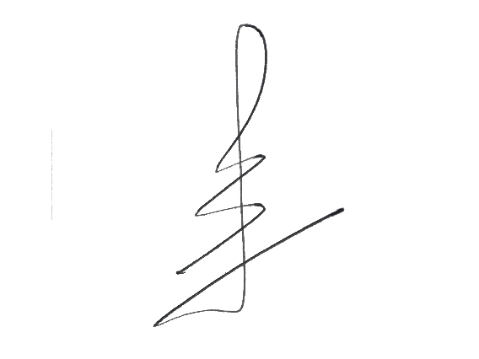

 |  |  |  |  |  | UNIDAD DE TECNOLOGIAS DE INFORMACION
 |  |  |  |  |  | REGION COQUIMBO

